1(1)
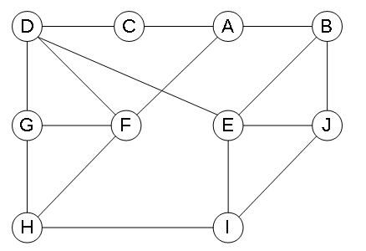
 | V1 | V2 | V3 | V4 | V5 | V6 | V7 | V8 | V9 | V10
V1 |  |  |  |  |  |  |  |  |  |  | 0
V2 |  |  |  |  |  |  |  |  |  |  | 0
V3 |  |  |  |  |  |  |  |  |  |  | 0
V4 |  |  |  |  |  |  |  |  |  |  | 0
V5 |  |  |  |  |  |  |  |  |  |  | 0
V6 |  |  |  |  |  |  |  |  |  |  | 0
V7 |  |  |  |  |  |  |  |  |  |  | 0
V8 |  |  |  |  |  |  |  |  |  |  | 0
V9 |  |  |  |  |  |  |  |  |  |  | 0
V10 |  |  |  |  |  |  |  |  |  |  | 0

 | A | B | C | D | E | F | G | H | I | J
 | 3 | 3 | 2 | 4 | 4 | 4 | 3 | 3 | 3 | 3

 | Возможные пути
1) |  |  |  |  |  |  |  |  | 0
2) |  |  |  |  |  |  |  |  | 0
3) |  |  |  |  |  |  |  |  | 0
4) |  |  |  |  |  |  |  |  | 0
5) |  |  |  |  |  |  |  |  | 0
6) |  |  |  |  |  |  |  |  | 0
7) |  |  |  |  |  |  |  |  | 0

1(2)
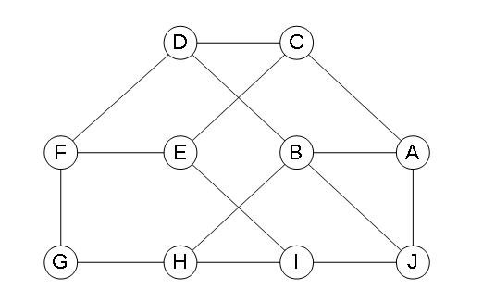
 | V1 | V2 | V3 | V4 | V5 | V6 | V7 | V8 | V9 | V10
V1 |  |  |  |  |  |  |  |  |  |  | 0
V2 |  |  |  |  |  |  |  |  |  |  | 0
V3 |  |  |  |  |  |  |  |  |  |  | 0
V4 |  |  |  |  |  |  |  |  |  |  | 0
V5 |  |  |  |  |  |  |  |  |  |  | 0
V6 |  |  |  |  |  |  |  |  |  |  | 0
V7 |  |  |  |  |  |  |  |  |  |  | 0
V8 |  |  |  |  |  |  |  |  |  |  | 0
V9 |  |  |  |  |  |  |  |  |  |  | 0
V10 |  |  |  |  |  |  |  |  |  |  | 0

 | A | B | C | D | E | F | G | H | I | J
 | 3 | 4 | 3 | 3 | 3 | 3 | 2 | 3 | 3 | 3

 | Возможные пути
1) |  |  |  |  |  |  |  |  | 0
2) |  |  |  |  |  |  |  |  | 0
3) |  |  |  |  |  |  |  |  | 0
4) |  |  |  |  |  |  |  |  | 0
5) |  |  |  |  |  |  |  |  | 0
6) |  |  |  |  |  |  |  |  | 0
7) |  |  |  |  |  |  |  |  | 0

